入力シート
板橋製品技術大賞 製品紹介文 原稿
製品名
企業名
代表者
所在地
URL |  | ※製品紹介ページ、企業全体のHPいずれも可
会社概要 （200～250字） |  | 0 | ←字数カウント
製品の説明 （400～５００字） |  | 0 | ←字数カウント
企業ロゴ | LoGoフォームの申込フォームへアップロードしてください。 ※ファイル名は「企業名＋ロゴ」としてください。
製品画像 | LoGoフォームの申込フォームへアップロードしてください。 ※ファイル名は「企業名＋製品画像」としてください。


◆提出先：LoGoフォーム「令和8年度 板橋製品技術大賞 エントリー申込」
URL：https://logoform.jp/form/Rwxz/935495

参考（過去パンフレット）
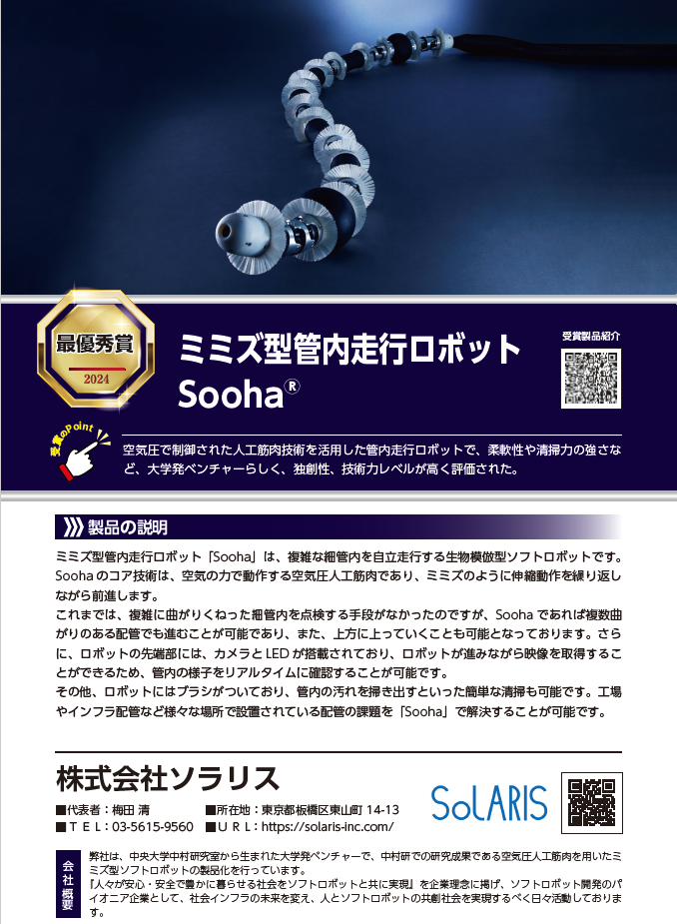
参考：完成イメージ

